検証シート
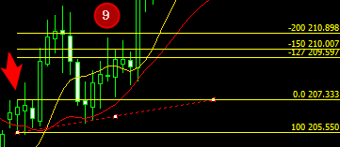
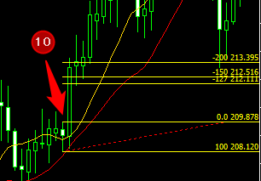
通貨ペア |  | GBPJPY
時間足 |  | 4H足
当初資金 |  | 100,000
エントリー理由 |  | 10MA・20MAの両方の上側にキャンドルがあれば買い方向、下側なら売り方向。MAに触れてPB出現でエントリー待ち、PB高値or安値ブレイクでエントリー。
決済理由 |  | フィボナッチターゲット1.27, 1.5, 2.0で決済(黄色で塗りつぶしたところはフィボナッチターゲット5までとれている）
No. | エントリー | エントリー | 決済(利確:1.27~2, 損切:-1,引分:0) |  |  | 残金（円) |  |  | 損失上限（リスク3%） |  |  | 損益額
 | 日付 | 買い1／売り2 | 1.27 | 1.5 | 2 | 1.27 | 1.5 | 2 | 1.27 | 1.5 | 2 | 1.27 | 1.5 | 2
当初 |  |  |  |  |  | 100,000 | 100,000 | 100,000 | 損失上限（リスク3%）
1 | 2022-02-03 | 2 | -1 | -1 | -1 | 97,000 | 97,000 | 97,000 | 3,000 | 3,000 | 3,000 | (3,000) | (3,000) | (3,000)
2 | 2022-02-03 | 2 | 1.27 | 1.5 | 2 | 100,696 | 101,365 | 102,820 | 2,910 | 2,910 | 2,910 | 3,696 | 4,365 | 5,820
3 | 2022-02-03 | 2 | -1 | -1 | -1 | 97,675 | 98,324 | 99,735 | 3,021 | 3,041 | 3,085 | (3,021) | (3,041) | (3,085)
4 | 2022-02-03 | 1 | -1 | -1 | -1 | 94,745 | 95,374 | 96,743 | 2,930 | 2,950 | 2,992 | (2,930) | (2,950) | (2,992)
5 | 2022-02-03 | 1 | 1.27 | 1.5 | 2 | 98,354 | 99,666 | 102,548 | 2,842 | 2,861 | 2,902 | 3,610 | 4,292 | 5,805
6 | 2022-02-03 | 2 | 1.27 | 1.5 | -1 | 102,102 | 104,151 | 99,472 | 2,951 | 2,990 | 3,076 | 3,747 | 4,485 | (3,076)
7 | 2022-02-03 | 1 | 1.27 | 1.5 | 2 | 105,992 | 108,838 | 105,440 | 3,063 | 3,125 | 2,984 | 3,890 | 4,687 | 5,968
8 | 2022-02-03 | 1 | 1.27 | 1.5 | 2 | 110,030 | 113,736 | 111,766 | 3,180 | 3,265 | 3,163 | 4,038 | 4,898 | 6,326
9 | 2022-02-03 | 1 | 1.27 | 1.5 | 2 | 114,222 | 118,854 | 118,472 | 3,301 | 3,412 | 3,353 | 4,192 | 5,118 | 6,706
10 | 2022-02-03 | 1 | 1.27 | 1.5 | 2 | 118,574 | 124,202 | 125,580 | 3,427 | 3,566 | 3,554 | 4,352 | 5,348 | 7,108
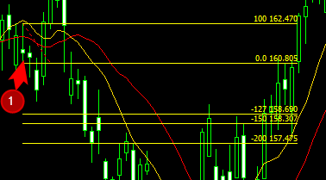
11 |  |  |  |  |  |  |  |  | 3,557 | 3,726 | 3,767
12
13
14
15
16
17
18
19
20
21
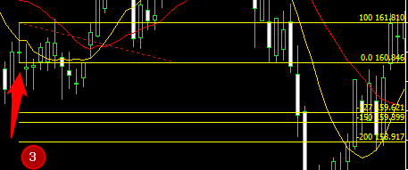
22
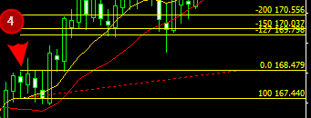
23
24
25
26
27
28
29
30
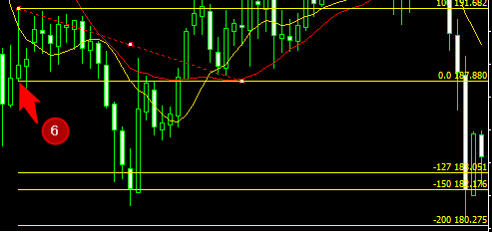
31
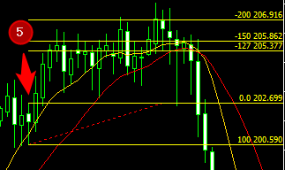
32
33
34
35
36
37
38
39
40
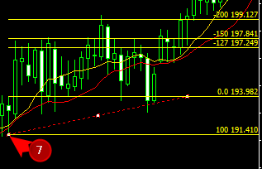
41
42
43
44
45
46
47
48
49
50
 | 勝数 |  | 7 | 7 | 6 | 118,574 | 124,202 | 125,580 | 期間 | (44,595) | 日 | 18,574 | 24,202 | 25,580
 | 負数 |  | 3 | 3 | 4 | 利益率 |  |  | 月利
 | 引分 |  | 0 | 0 | 0 | 119% | 124% | 126% | 0.0% | 0.0% | 0.0%
 | 勝率 |  | 70% | 70% | 60%

